Cadeia de Valor
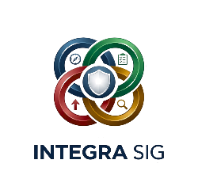 | CADEIA DE VALOR

 | MELHORIA CONTÍNUA ↑ RETROALIMENTAÇÃO | PARTES INTERESSADAS (necessidades e expectativas)
 |  |  |  |  |  |  |  | ↓
 |  | 1. PROCESSOS DE GESTÃO

 |  | 2. PROCESSOS DE SUPORTE

 |  | 3. PROCESSOS OPERACIONAIS (ATIVIDADES PRIMÁRIAS)
 |  | FORNECEDOR / ENTRADA | → |  | → | → |  |  | → |  | → |  | → |  | → | CLIENTE / SAÍDA

 |  | 4. PROCESSOS ESPECÍFICOS / TRANSVERSAIS DO SGI

 |  |  |  |  |  |  |  | ↓
 |  | SATISFAÇÃO DAS PARTES INTERESSADAS

 |  | 5. MELHORIA CONTÍNUA (CICLO PDCA)
 |  | PLANEAR (Plan) |  | → | EXECUTAR (Do) |  | → |  |  | VERIFICAR (Check) |  | → |  | ATUAR (Act) |  |  | ↺ ↻

 | Nota: cada caixa deve ter só o nome do processo, curto (2 a 4 palavras), sem descrições longas — o detalhe de cada processo fica depois em fichas de processo ou procedimentos à parte.

Folha2
